CNN_COL
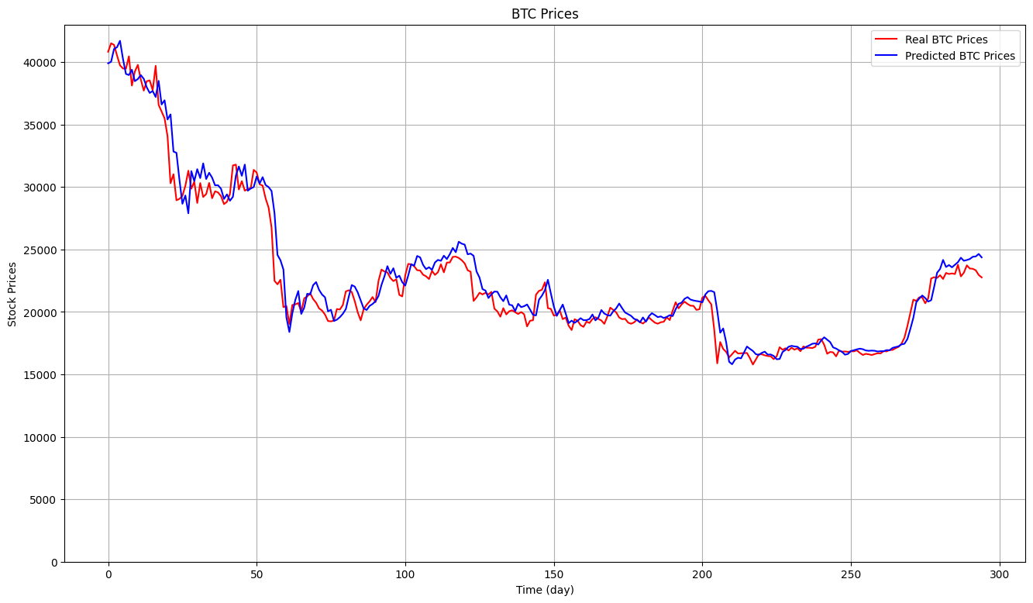
 | 871.1498 | 3.9049% | 1379323.9907 | 1174.4462 | 96.0856%
 | 673.5732 | 2.9793% | 1012295.9592 | 1006.1292 | 97.1272%
 | 787.2600 | 3.4609% | 1258406.2606 | 1121.7871 | 96.4288%
 | 896.5329 | 4.0159% | 1560867.0406 | 1249.3466 | 95.5704%
 | 861.5640 | 3.8097% | 1356636.5616 | 1164.7474 | 96.1500%
AVG | 818.0160 | 3.6341% | 1313505.9625 | 1143.2913 | 96.2724%

CNN-BILSTM
Tập ngắn
 | eth
 | 88.3554 | 6.1225% | 12493.9053 | 111.7761 | 93.7234%
 | btc
 | 1032.4166 | 4.6407% | 1957944.9383 | 1399.2659 | 94.4436%
 | bnb
 | 8.5909 | 3.0541% | 175.9742 | 13.2655 | 89.7140%
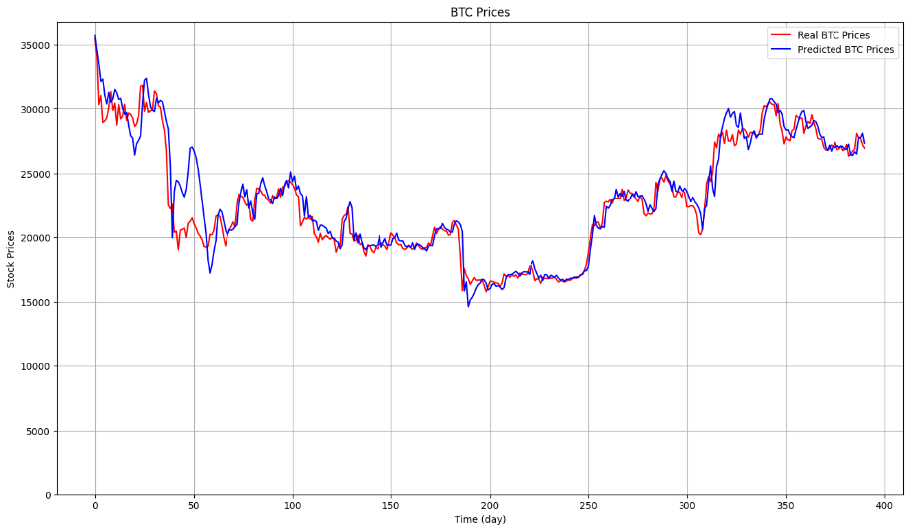
Tập dài
btc | MAE: | MAPE: | MSE: | RMSE: | R-Squared:
 | 1101.0915 | 4.8562% | 2239781.1305 | 1496.5898 | 88.4801%
 | 842.1884 | 3.7380% | 1797917.4357 | 1340.8644 | 90.7528%
 | 935.1122 | 4.0365% | 1946292.4226 | 1395.0958 | 89.9896%
 | 1136.1015 | 5.0619% | 2211050.6062 | 1486.9602 | 88.6279%
 | 917.0523 | 4.1057% | 2219351.0051 | 1489.7486 | 88.5852%
avg | 986.3092 | 4.3597% | 2082878.5200 | 1441.8518 | 89.2871%
eth | MAE: | MAPE: | MSE: | RMSE: | R-Squared:
 | 70.7790 | 4.8778% | 9803.1125 | 99.0107 | 88.0577%
 | 85.9597 | 5.8938% | 16175.6000 | 127.1833 | 80.2946%
 | 72.9210 | 4.8839% | 11303.7727 | 106.3192 | 86.2295%
 | 83.8621 | 5.4176% | 12880.4456 | 113.4921 | 84.3088%
 | 84.9656 | 5.6761% | 12171.5660 | 110.3248 | 85.1724%
avg | 79.6975 | 5.3498% | 12466.8994 | 111.2660 | 84.8126% | 848126%
bnb | MAE: | MAPE: | MSE: | RMSE: | R-Squared:
 | 9.6921 | 3.4743% | 196.2723 | 14.0097 | 79.4475%
 | 8.0589 | 2.8726% | 158.8146 | 12.6022 | 83.3699%
 | 9.0130 | 3.2187% | 180.6316 | 13.4399 | 81.0853%
 | 8.7459 | 3.0956% | 173.0665 | 13.1555 | 81.8775% |  | <0.01 tăng weight, chốt chọn 1 para, rồi chia nhỏ chạy loss func cho đến nhỏ nhất của hai para còn lại rồi bỏ vào ghi chia.
 | 8.7913 | 3.1115% | 183.2423 | 13.5367 | 80.8119%
avg | 8.8602 | 3.1545% | 178.4055 | 13.3488 | 81.3184%
 | 8131.8400

